Лист1
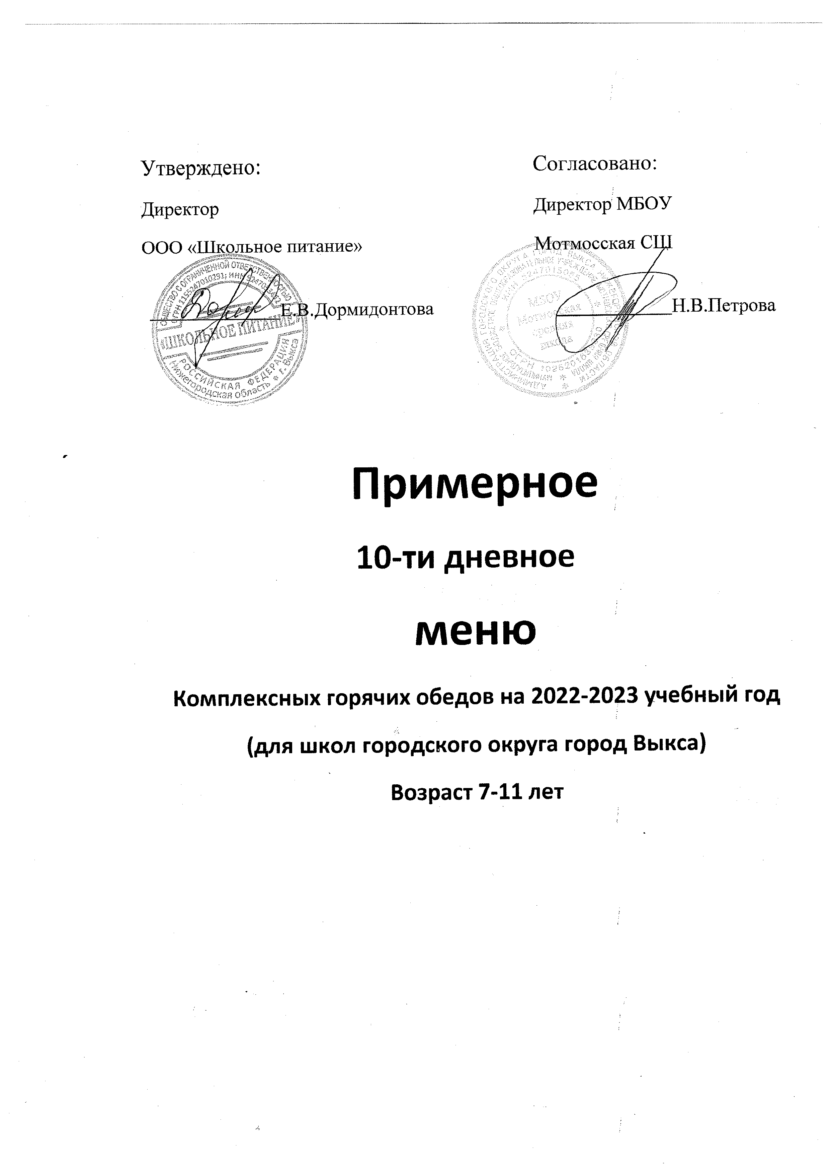
Неделя: первая. Возрастная категория: 7-10 лет. Обед.
№ рец. | Прием пищи, наименование блюда | Масса порции | Пищевые вещества, г |  |  | Энерг. Ценность | Витамины, мг |  |  |  | Минеральные вещества, мг

 |  |  | Б | Ж | У | ккал | B1 | С | А | Е | Са | Р | Mg | Fe
1 | 2 |  | 4 | 5 | 6 | 7 | 8 | 9 | 10 | 11 | 12 | 13 | 14 | 15

 | Понедельник.
 | Обед
88 | Щи из св.капусты с картофелем | 200 | 1.41 | 3.96 | 6.32 | 71.8 | 0.046 | 9.62 | 115 | 0.19 | 139.4 | 78.2 | 7.7 | 0.89
295 | Котлета куриная | 90 | 13.68 | 12.24 | 12.15 | 213.48 | 0.068 | 0.18 | 18 | 0.34 | 93.9 | 86.4 | 23.4 | 0.52
302 | Греча отварная | 150 | 8.9 | 4.1 | 39.84 | 231.86 | 0.2 | 9.32 | 112 |  | 114.6 | 137 | 30 | 0.83
промыш | Сок яблочный | 200 | 1 | 0.2 | 20.2 | 86.6 | 0.02 | 4 | 20 | 0.2 | 24 | 14 | 4 | 0.48
х./завод | Хлеб ржаной /пшеничный | 40/40 | 6.64 | 1.72 | 36.52 | 200.4 | 0.08 |  |  | 0.88 | 18.4 | 77.2 | 23.2 | 1.68

 | Итого: | 720 | 31.63 | 22.22 | 115.03 | 804.14 | 0.414 | 23.12 | 265 | 1.61 | 390.3 | 392.8 | 88.3 | 4.4

 | Вторник.
 | Обед
96 | Рассольник по-ленинградски | 200 | 1.61 | 4.07 | 9.58 | 85.8 | 0.152 | 6.7 | 98.7 | 0.19 | 143.32 | 99.15 | 19.34 | 0.74
ТТК№2 | Жаркое по-домашнему из птицы | 230 | 24.25 | 19.06 | 22.03 | 365.13 | 0.196 | 12.65 | 92 | 0.39 | 205.7 | 212.47 | 40.83 | 1.2
349 | Компот из смеси сухофруктов | 200 | 1.16 | 0.3 | 47.26 | 196.38 | 0.02 | 0.8 | 63.4 | 0.2 | 5.84 | 4.6 | 8 | 0.76
х./завод | Хлеб ржаной /пшеничный | 40/40 | 6.64 | 1.72 | 36.52 | 200.4 | 0.08 |  |  | 0.88 | 18.4 | 77.2 | 23.2 | 1.68

 | Итого: | 710 | 33.66 | 25.15 | 115.39 | 847.71 | 0.448 | 20.15 | 254.1 | 1.66 | 373.26 | 393.42 | 91.37 | 4.38

 | Среда
 | Обед
103 | Суп картофельный с макаронными изд | 200 | 2.15 | 2.27 | 13.96 | 94.6 | 0.09 | 4.6 | 78 | 0.114 | 103.36 | 74.06 | 8.82 | 0.9
304 | Рис отварной | 150 | 3.67 | 5.42 | 36.67 | 210.11 | 0.07 | 0 | 62.3 | 0.6 | 52.3 | 61.5 | 19.01 | 0.53
234 | Котлета рыбная | 90 | 10.05 | 12.29 | 12.13 | 199.64 | 0.089 | 0.26 | 76.8 | 0 | 177.2 | 136.39 | 21.3 | 0.69
701 | Напиток из черной смородины | 200 | 0.52 | 0.18 | 24.84 | 102.9 | 0.08 | 19 | 45 | 0.2 | 23.4 | 33.4 | 7 | 0.63
х./завод | Хлеб ржаной /пшеничный | 40/40 | 6.64 | 1.72 | 36.52 | 200.4 | 0.08 |  |  | 0.88 | 18.4 | 77.2 | 23.2 | 1.68
промыш | Фрукт | 100 | 0.4 | 0.4 | 9.8 | 44.4 | 0.03 | 0.3 | 0 | 0.2 | 16 | 11 | 9 | 0.22

 | Итого: | 820 | 23.43 | 22.28 | 133.92 | 852.05 | 0.439 | 24.16 | 262.1 | 1.994 | 390.66 | 393.55 | 88.33 | 4.65

